Descrizione
rev. 2018 | Click qui per la Matrice Acquisti
 | PRESENTAZIONE
 | LABORATORIO CUCINA DISTRIBUITO
 | 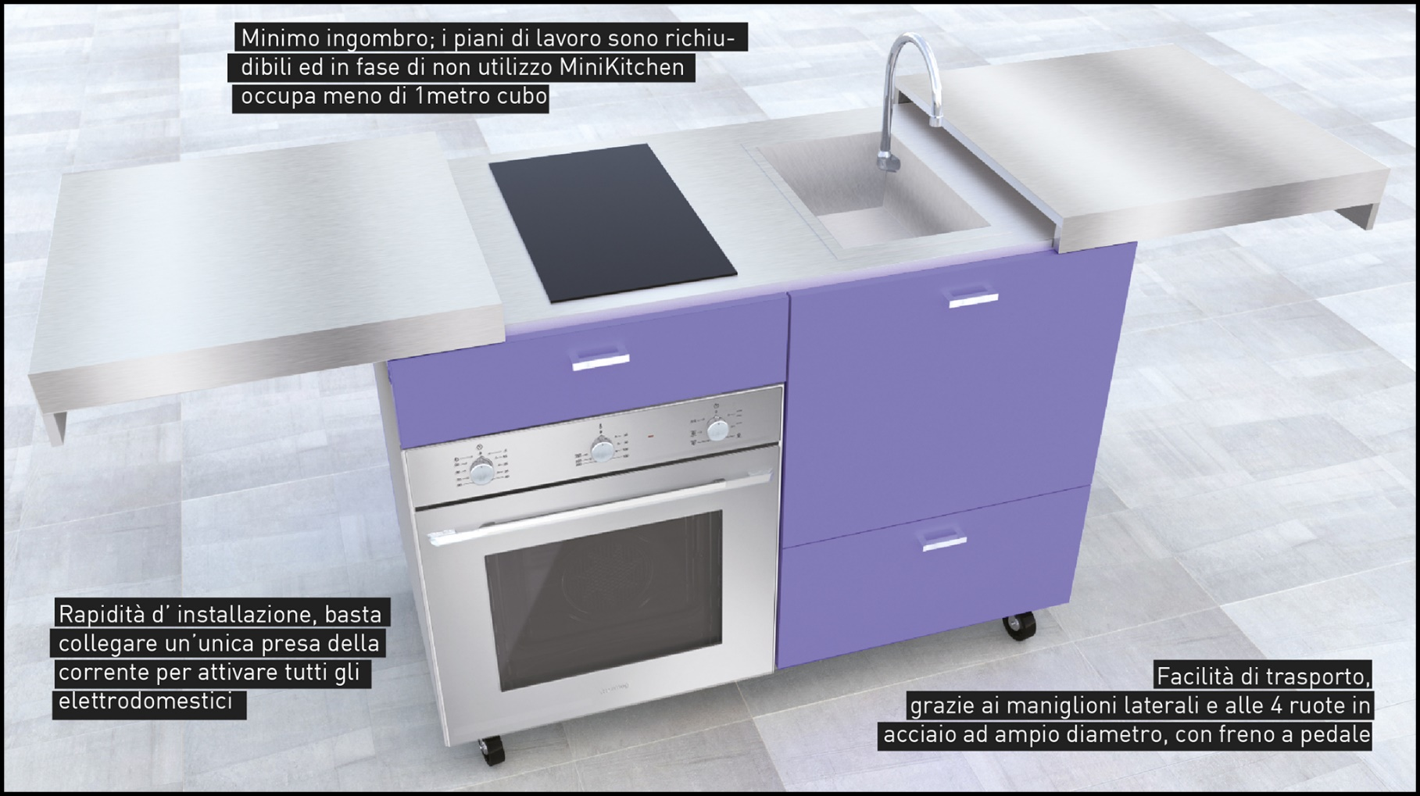

 | OBIETTIVI Il progetto mira a rendere fruibili le attrezzature di cucina di base direttamente nelle classi. In questo modo è possibile effettuare esempi pratici di cucina direttamente in classe, consentendo al docente di dimostrare praticamente in classe i concetti espressi teoricamente. LA SOLUZIONE È COMPOSTA DA: 1) nr. 5 postazioni mini cucina professionale mobile, dotata di forno di cottura, piano di cottura in vetroceramica, lavello con impianto acqua autonomo, cassetti per pentole ed attrezzi.

